关系图
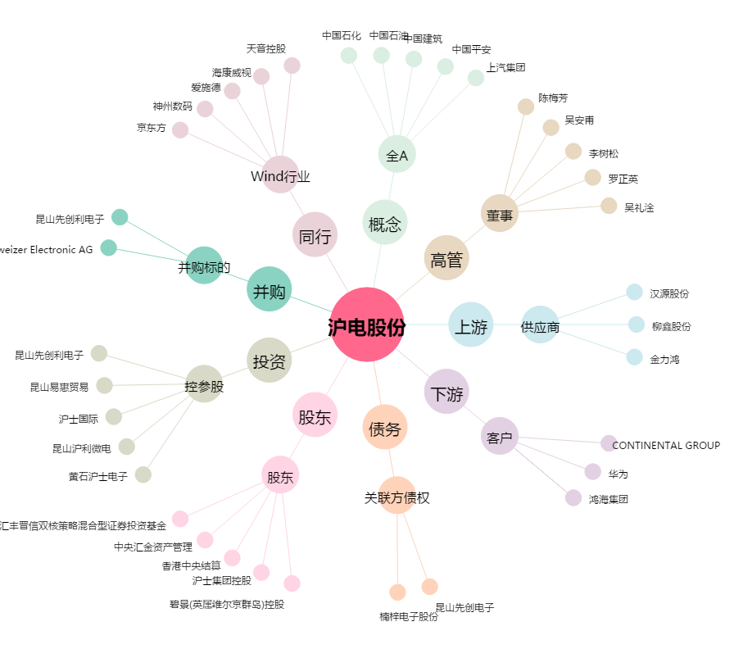
沪电股份[002463.SZ] - 关系概览图

